Анкета пустая
№ | СКП (общий) наименование | СКП (общий) код | Наименование ТМЦ / услуги (на русском) | Наименование ТМЦ / услуги (на английском) если применимо | Ед.изм. складского учета (основная ) | Ед.изм. складского учета (альтернативная) | Группа товаров по бухгалтерскому счету учета | Группа закупа (наименование) | Группа закупа (код) | Подгруппа закупа (наименование) | Подгруппа закупа (код) | Полная техническая характеристика (и комплектация) | Спецификация, марка и/или модель; Номер детали (или артикул) производителя | Производитель, бренд (наименование) | Указать обязательный или рекомендованный | Место установки | Краткое описание и цель использования | Фото бирки (шильдика) если применимо. Обязательно для приборов, оборудования и др. | Фото (общий вид) | Нормативный срок поставки ТМЦ
1 | 2 | 3 | 4 | 5 | 6 | 7 | 8 | 9 | 10 | 11 | 12 | 13 | 14 | 15 | 16 | 17 | 18 | 19 | 20 | 21
 | выбрать | не заполнять | заполнить вручную | заполнить вручную | выбрать | выбрать | выбрать | выбрать | не заполнять | выбрать | не заполнять | заполнить вручную | заполнить вручную | заполнить вручную | выбрать | выбрать | заполнить вручную | заполнить вручную | заполнить вручную | заполнить вручную
1 | Форсунка распылительная | 2221212 | Форсунка распылительная титановая | 2221212C-RS-D | шт | шт | Запасные части технологического оборудования | Технологическое и сменное металлургическое оборудование | 501 | Комплектующие и расходные материалы общие (Технологическое и сменное металлургическое оборудование) | 501.160 | Форсунки со сплошным конусом SZ1 они изготовлены из титана марки 2. Высота - 24,5 мм Диаметр - ⌀19мм Размер ключ - 17 Угол распыления - 60 ° Объем расхода - 5л/мин при 2 барах |  |  |  | ЛПЦ-УРК-ЛПЦ-УРК-Реактор-Реактор | Форсунки установлены на распылительных штангах и могут быть автоматически погружены в верхнюю часть реактора. Они изготовлены из титана марки 2. Фильтр, установленный в системе впрыски распылительных штангах непосредственно перед распылительными штангами и форсунками, обеспечивает дополнительную защиту форсунок и штанги от закупорки. |  | 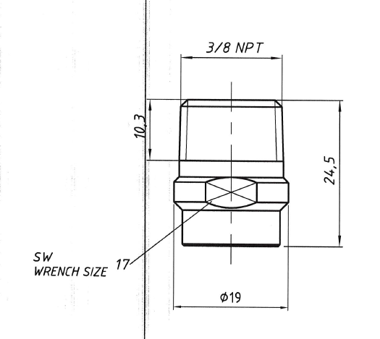 | 30 дней

